1F
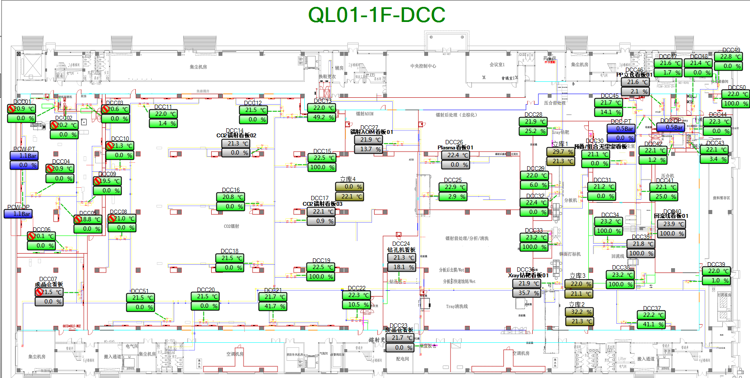
车间 | DCC名称 | 溫溼度看板 | 温度控制中值 | HIHI | HI | LO | LOLO | 湿度 | 看板點位 | 空调箱 | TCV_SP
钢板刷磨机 | DCC_02 | TTHT001 | 22±1.4 | 23.8 | 23.4 | 20.6 | 20.2 | 50%-60% | QL01_CR_1F_ROOM_TT001 | MAU101/102 | 22
U-Ball附房 | DCC_03 | TTHT002 |  | 23.8 | 23.4 | 20.6 | 20.2 |  | QL01_CR_1F_ROOM_TT002 |  | 22
U-Ball | DCC_01 | TTHT003 | 22±1.6 | 23.8 | 23.6 | 20.4 | 20.2 |  | QL01_CR_1F_ROOM_TT003 |  | 22
 | DCC_04 |  |  |  |  |  |  |  |  |  | 22
 | DCC_05 |  |  |  |  |  |  |  |  |  | 22
 | DCC_09 |  |  |  |  |  |  |  |  |  | 22
 | DCC_06 |  |  |  |  |  |  |  |  |  | 22
资讯机房电力室 | DCC_07 | TTHT004 | 22±3.5 | 25.8 | 25.5 | 18.5 | 18.2 |  | QL01_CR_1F_ROOM_TT004 |  | 22
镭射无尘室 | DCC_08 | TTHT005 | 22.1±1.5 | 23.8 | 23.6 | 20.6 | 20.2 |  | QL01_CR_1F_ROOM_TT005 |  | 22
 | DCC_10 |  |  |  |  |  |  |  |  |  | 22
 | DCC_18 |  |  |  |  |  |  |  |  |  | 22
 | DCC_20 |  |  |  |  |  |  |  |  |  | 22
 | DCC_51 |  |  |  |  |  |  |  |  |  | 22
 | DCC_11 | TTHT006 |  |  |  |  |  |  | QL01_CR_1F_ROOM_TT006 |  | 22
 | DCC_12 |  |  |  |  |  |  |  |  |  | 22
 | DCC_13 |  |  |  |  |  |  |  |  |  | 22
 | DCC_14 |  |  |  |  |  |  |  |  |  | 22
 | DCC_15 |  |  |  |  |  |  |  |  |  | 22
 | DCC_16 |  |  |  |  |  |  |  |  |  | 22
 | DCC_15 | TTHT007 |  |  |  |  |  |  | QL01_CR_1F_ROOM_TT007 |  | 22
 | DCC_17 |  |  |  |  |  |  |  |  |  | 22
 | DCC_18 |  |  |  |  |  |  |  |  |  | 22
 | DCC_19 |  |  |  |  |  |  |  |  |  | 22
 | DCC_21 |  |  |  |  |  |  |  |  |  | 22
 | DCC_22 |  |  |  |  |  |  |  |  |  | 22
钻孔机 | DCC_24 | TTHT009 | 22±1.6 | 23.8 | 23.6 | 20.4 | 20.2 |  | QL01_CR_1F_ROOM_TT009 | MAU101/102 | 22
Plasma | DCC_25 | TTHT010 | 21.9±1.7 | 23.8 | 23.6 | 20.2 | 20 |  | QL01_CR_1F_ROOM_TT010 |  | 21.9
 | DCC_26 |  |  |  |  |  |  |  |  |  | 21.9
镭射AOIM | DCC_27 | TTHT011 | 22±1.6 | 23.8 | 23.6 | 20.4 | 20.2 |  | QL01_CR_1F_ROOM_TT011 |  | 22
Xray钻靶，分板、铜面打标 | DCC_28 | TTHT012 |  | 23.8 | 23.6 | 20.4 | 20.2 |  | QL01_CR_1F_ROOM_TT012 | MAU103/104 | 22
 | DCC_31 |  |  |  |  |  |  |  |  |  | 22
 | DCC_36 |  |  |  |  |  |  |  |  |  | 22
预叠/组合无尘室 | DCC_30 | TTHT013 |  | 23.8 | 23.6 | 20.4 | 20.2 |  | QL01_CR_1F_ROOM_TT013 |  | 22
 | DCC_41 |  |  |  |  |  |  |  |  |  | 22
 | DCC_45 |  |  |  |  |  |  |  |  |  | 22
回流线 | DCC_34 | TTHT014 | 23±2.8 | 26 | 25.8 | 20.2 | 20 |  | QL01_CR_1F_ROOM_TT014 |  | 23
 | DCC_35 |  |  |  |  |  |  |  |  |  | 23
 | DCC_38 |  |  |  |  |  |  |  |  |  | 23
 | DCC_40 |  |  |  |  |  |  |  |  |  | 23
PP立库 | DCC_46 | TTHT015 | 22±1.6 | 23.8 | 23.6 | 20.4 | 20.2 |  | QL01_CR_1F_ROOM_TT015 |  | 22

2F
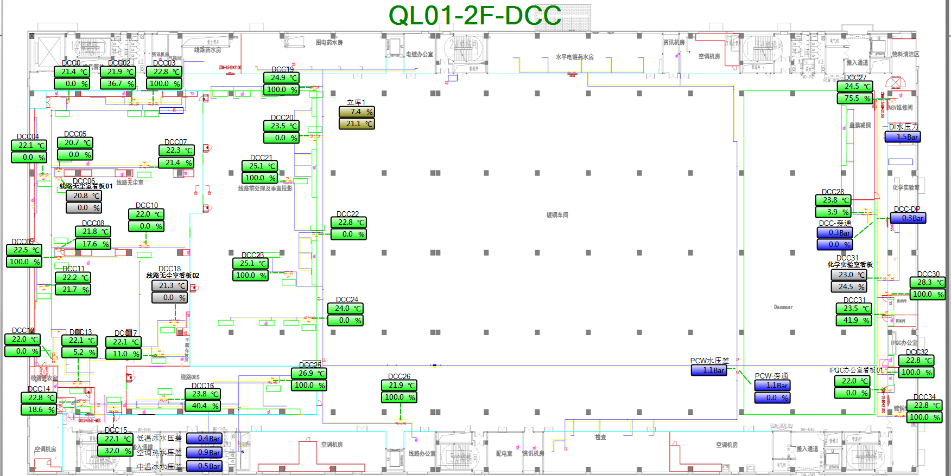
车间 | DCC名称 | 溫溼度看板 | 温度控制中值 | HIHI | HI | LO | LOLO | 湿度 | 看板點位 | 空调箱 | TCV_SP
线路无尘室 | DCC_01 | TTHT002 | 21.95±1.65 | 23.8 | 23.6 | 20.3 | 20.2 | 50%-60% | QL01_CR_2F_ROOM_TT002 | MAU201/202 | 21.95
 | DCC_02 |  |  |  |  |  |  |  |  |  | 21.95
 | DCC_03 |  |  |  |  |  |  |  |  |  | 21.95
 | DCC_04 |  |  |  |  |  |  |  |  |  | 21.95
 | DCC_05 |  |  |  |  |  |  |  |  |  | 21.95
 | DCC_06 |  |  |  |  |  |  |  |  |  | 21.95
 | DCC_07 |  |  |  |  |  |  |  |  |  | 21.95
 | DCC_08 |  |  |  |  |  |  |  |  |  | 21.95
 | DCC_09 |  |  |  |  |  |  |  |  |  | 21.95
 | DCC_10 |  |  |  |  |  |  |  |  |  | 21.95
 | DCC_11 |  |  |  |  |  |  |  |  |  | 21.95
 | DCC_10 | TTHT003 |  |  |  |  |  |  | QL01_CR_2F_ROOM_TT003 |  | 21.95
 | DCC_12 |  |  |  |  |  |  |  |  |  | 21.95
 | DCC_15 |  |  |  |  |  |  |  |  |  | 21.95
 | DCC_17 |  |  |  |  |  |  |  |  |  | 21.95
 | DCC_18 |  |  |  |  |  |  |  |  |  | 21.95
化学实验室 | DCC_29 | TTHT001 | 22±1.6 | 23.8 | 23.6 | 20.4 | 20.2 |  | QL01_CR_2F_ROOM_TT001 | MAU103/104 | 22
镀铜IPQC | DCC_32 | TTHT005 |  | 23.8 | 23.6 | 20.4 | 20.2 |  | QL01_CR_2F_ROOM_TT005 |  | 22
 | DCC_33 |  |  |  |  |  |  |  |  |  | 22
 | DCC_34 |  |  |  |  |  |  |  |  |  | 22

3F
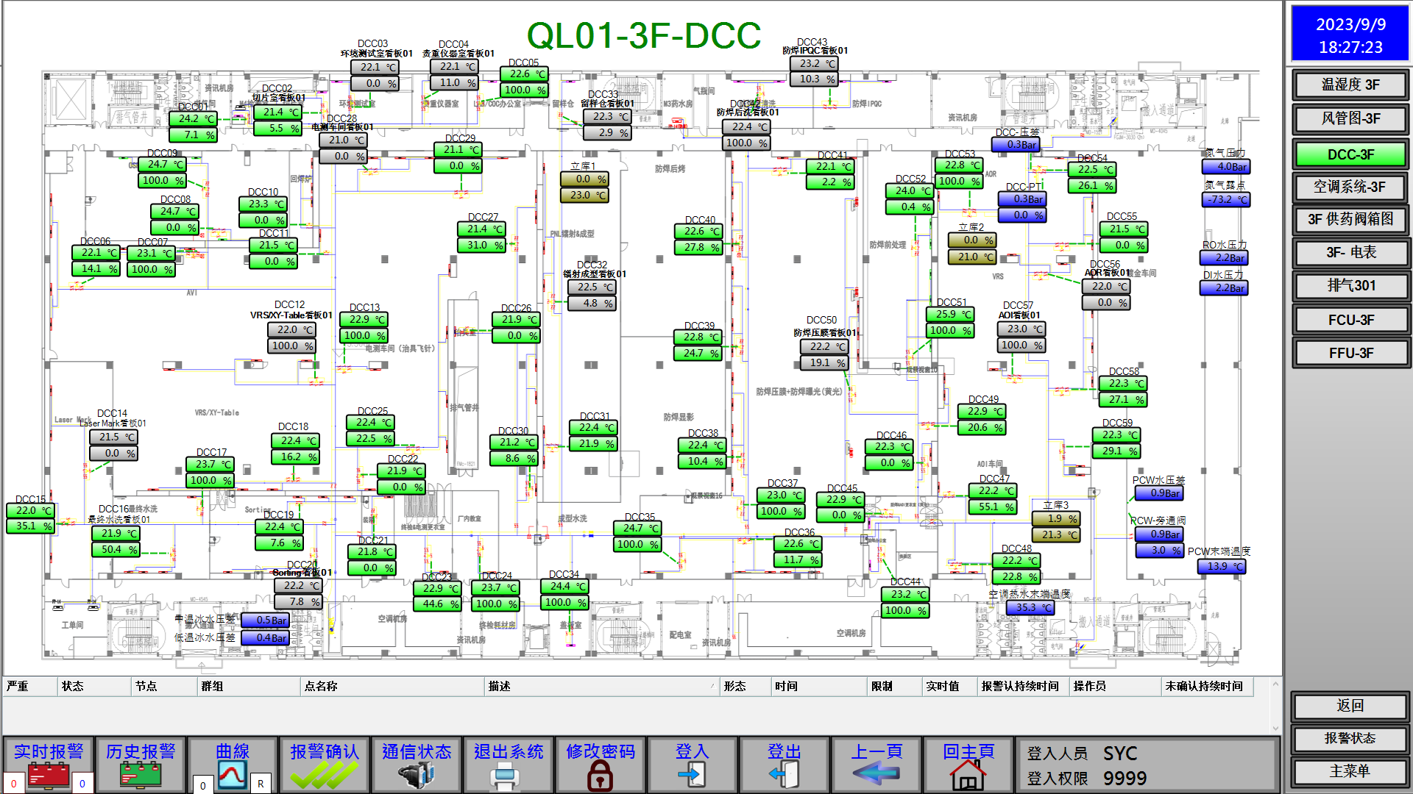
车间 | DCC名称 | 溫溼度看板 | 温度控制中值 | HIHI | HI | LO | LOLO | 湿度 | 看板點位 | 空调箱 | TCV_SP
切片室 | DCC_02 | TTHT001 | 22.1±1.5 | 23.8 | 23.6 | 20.6 | 20.2 | 50%-60% | QL01_CR_3F_ROOM_TT001 | MAU301/302 | 22
物理实验室 | DCC_03 | TTHT002 | 22±1.6 | 23.8 | 23.6 | 20.4 | 20.2 |  | QL01_CR_3F_ROOM_TT002 |  | 22
贵重仪器室 | DCC_04 | TTHT003 |  | 23.8 | 23.6 | 20.4 | 20.2 |  | QL01_CR_3F_ROOM_TT003 |  | 22
VRS/XY-Table | DCC_06 | TTHT004 |  | 23.8 | 23.6 | 20.4 | 20.2 |  | QL01_CR_3F_ROOM_TT004 |  | 22
 | DCC_07 |  |  |  |  |  |  |  |  |  | 22
 | DCC_12 |  |  |  |  |  |  |  |  |  | 22
 | DCC_18 |  |  |  |  |  |  |  |  |  | 22
Laser Mark | DCC_14 | TTHT005 |  | 23.8 | 23.6 | 20.4 | 20.2 |  | QL01_CR_3F_ROOM_TT005 |  | 22
 | DCC_15 |  |  |  |  |  |  |  |  |  | 22
最终水洗 | DCC_16 | TTHT006 |  | 23.8 | 23.6 | 20.4 | 20.2 |  | QL01_CR_3F_ROOM_TT006 |  | 22
 | DCC_17 |  |  |  |  |  |  |  |  |  | 22
Sorting | DCC_19 | TTHT008 | 22±1.8 | 24 | 23.8 | 20.2 | 20 |  | QL01_CR_3F_ROOM_TT008 |  | 22
 | DCC_20 |  |  |  |  |  |  |  |  |  | 22
电测无尘室 | DCC_11 | TTHT009 | 22±1.6 | 23.8 | 23.6 | 20.4 | 20.2 |  | QL01_CR_3F_ROOM_TT009 |  | 22
 | DCC_13 |  |  |  |  |  |  |  |  |  | 22
 | DCC_22 |  |  |  |  |  |  |  |  |  | 22
 | DCC_25 |  |  |  |  |  |  |  |  |  | 22
 | DCC_27 |  |  |  |  |  |  |  |  |  | 22
 | DCC_28 |  |  |  |  |  |  |  |  |  | 22
 | DCC_29 |  |  |  |  |  |  |  |  |  | 22
 | DCC_30 |  |  |  |  |  |  |  |  |  | 22
电测治具间 | DCC_26 | TTHT019 | 22±1.8 | 24 | 23.8 | 20.2 | 20 |  | QL01_CR_3F_ROOM_TT019 |  | 22
镭射成型 | DCC_31 | TTHT010 | 21.9±1.7 | 23.8 | 23.6 | 20.2 | 20 |  | QL01_CR_3F_ROOM_TT010 |  | 21.9
 | DCC_32 |  |  |  |  |  |  |  |  |  | 21.9
留样仓 | DCC_33 | TTHT011 | 22±1.6 | 23.8 | 23.6 | 20.4 | 20.2 |  | QL01_CR_3F_ROOM_TT011 |  | 22
防焊无尘室 | DCC_35 | TTHT015 |  | 23.8 | 23.6 | 20.4 | 20.2 |  | QL01_CR_3F_ROOM_TT015 | MAU303/304 | 22
 | DCC_36 |  |  |  |  |  |  |  |  |  | 22
 | DCC_37 |  |  |  |  |  |  |  |  |  | 22
 | DCC_38 |  |  |  |  |  |  |  |  |  | 22
 | DCC_39 |  |  |  |  |  |  |  |  |  | 22
 | DCC_46 |  |  |  |  |  |  |  |  |  | 22
 | DCC_50 |  |  |  |  |  |  |  |  |  | 22
 | DCC_39 | TTHT018 |  |  |  |  |  |  | QL01_CR_3F_ROOM_TT018 |  | 22
 | DCC_40 |  |  |  |  |  |  |  |  |  | 22
 | DCC_41 |  |  |  |  |  |  |  |  |  | 22
 | DCC_50 |  |  |  |  |  |  |  |  |  | 22
防焊IPQC | DCC_43 | TTHT014 | 21.9±1.7 | 23.8 | 23.6 | 20.2 | 20 |  | QL01_CR_3F_ROOM_TT014 |  | 21.9
AOI无尘室 | DCC_47 | TTHT017 | 22±1.6 | 23.8 | 23.6 | 20.4 | 20.2 |  | QL01_CR_3F_ROOM_TT017 |  | 22
 | DCC_48 |  |  |  |  |  |  |  |  |  | 22
 | DCC_49 |  |  |  |  |  |  |  |  |  | 22
 | DCC_57 |  |  |  |  |  |  |  |  |  | 22
 | DCC_58 |  |  |  |  |  |  |  |  |  | 22
 | DCC_59 |  |  |  |  |  |  |  |  |  | 22
 | DCC_53 | TTHT016 |  |  |  |  |  |  | QL01_CR_3F_ROOM_TT016 |  | 22
 | DCC_54 |  |  |  |  |  |  |  |  |  | 22
 | DCC_55 |  |  |  |  |  |  |  |  |  | 22
 | DCC_56 |  |  |  |  |  |  |  |  |  | 22
 | DCC_57 |  |  |  |  |  |  |  |  |  | 22

